Detail Schedule
Checked by (Name & date)
Issued by (Name & date)

P.T.THANG
V352494

Process study of production
Specification building up
Order
Assemble & Debug
Follow up
DWG Issued
Install & Apply
 |  |  |  |  |  |  | 2018
No. | Work content | P.I.C | Klor |  |  |  |  |  |  |  |  |  |  |  |  |  |  |  |  |  | JUL |  |  |  |  |  |  |  |  |  |  |  |  |  |  |  |  |  |  |  |  |  |  |  |  |  |  |  |  |  |  | AUG
 |  |  |  | 2017-12-23 | 2018-06-15 | 2018-06-16 | 2018-06-17 | 2018-06-18 | 2018-06-19 | 2018-06-20 | 2018-06-21 | 2018-06-22 | 2018-06-23 | 2018-06-24 | 2018-06-25 | 2018-06-26 | 2018-06-27 | 2018-06-28 | 2018-06-29 | 2018-06-30 | 2018-07-01 | 2018-07-02 | 2018-07-03 | 2018-07-04 | 2018-07-05 | 2018-07-06 | 2018-07-07 | 2018-07-08 | 2018-07-09 | 2018-07-10 | 2018-07-11 | 2018-07-12 | 2018-07-13 | 2018-07-14 | 2018-07-15 | 2018-07-16 | 2018-07-17 | 2018-07-18 | 2018-07-19 | 2018-07-20 | 2018-07-21 | 2018-07-22 | 2018-07-23 | 2018-07-24 | 2018-07-25 | 2018-07-26 | 2018-07-27 | 2018-07-28 | 2018-07-29 | 2018-07-30 | 2018-07-31 | 2018-08-01 | 2018-08-02 | 2018-08-03 | 2018-08-04 | 2018-08-05 | 2018-08-06
 | PCB CUTTER MACHINE
3 | DWG Issued
3.1 | Convert 3D model from OSD to NX | Thang | D
3.2 | 3D bodies splitting and part rename | Thang | D |  |  |  |  |  |  |  |  |  |  |  |  |  |  |  |  |  |  |  |  |  |  |  |  |  | q LD Chk(PM)
3.3 | Improve 3D job list | Thang | D
 | Add main electric and air switch | Thang | D
 | Add cooling fan for electric box | Thang | D
 | Select other cable carrier for clamping cylinder | Thang | D
 | Change door switch and door hinge for router area | Thang | D
 | Add cover hole for air tube and electric wire l/o | Thang | D
 | Improve electric box | Thang | D
 | Change position of HMI | Thang | D
 | Improve air tube in order not to touch electric box | Thang | D
3.4 | 3D Review | Thang | D |  |  |  |  |  |  |  |  |  |  |  |  |  |  |  |  |  |  |  |  |  |  |  |  |  |  | q G6 Chk (AM)
3.5 | 3D Improve | Thang | D |  |  |  |  |  |  |  |  |  |  |  |  |  |  |  |  |  |  |  |  |  |  |  |  |  |  |  |  |  |  | q LD Chk |  |  |  | q LD Chk |  |  |  |  | q LD Chk |  | q LD Chk |  | q G5 Apr
3.6 | 2D drawing export | Thang | D |  |  |  |  |  |  |  |  |  |  |  |  |  |  |  |  |  |  |  |  |  |  |  |  |  |  |  |  |  |  |  |  |  |  |  |  |  |  |  |  |  |  | q 2D Fin
 |  |  |  |  |  |  |  |  |  |  |  |  |  |  |  |  |  |  |  |  |  |  |  |  |  |  |  |  |  |  |  |  |  |  |  |  |  |  |  |  |  |  |  |  |  |  |  | q 2D Fix
 |  |  |  |  |  |  |  |  |  |  |  |  |  |  |  |  |  |  |  |  |  |  |  |  |  |  |  |  |  |  |  | Unit | Cutter |  |  | Clamp |  |  | Jig |  |  |  |  | Frame and Cover

Guideline
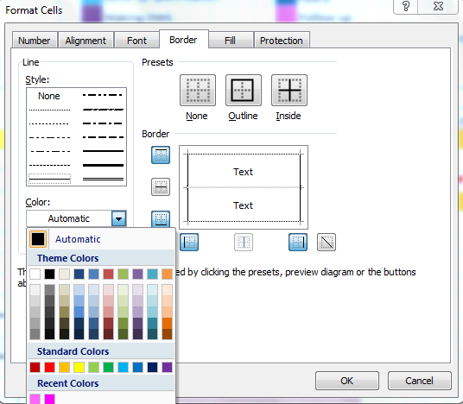
Hướng dẫn chi tiết cho việc lập kế hoạch và thực hiện
- Lập kế hoạch là hết sức cần thiết trong việc triển khai các đề tài với các mục tiêu được đề ra rõ ràng.
- Kế hoạch là bước đầu tiên trong qui trình kín PDCA (Plan - Do - Check - Action)
- Lập kế hoạch & triển khai kế hoạch giúp cho chúng ta tăng cường được kỹ năng tự quản lý và quản lý
Những guideline dưới nhằm mục đích giúp cho việc lập kế hoạch của member được giảm tải và thống nhất
Các mục chưa được đề cập cụ thể trong guidline, có thể lấy format trong sheet "Example" của file này làm mẫu.

0) Cách đặt tên cho file kế hoạch chi tiết
 | Detail Schedule _ XXX
 |  |  | XXX: tên PIC
Ví dụ: | Detail Schedule _ Huy

1) Cách lập kế hoạch chi tiết( Plan)
B1: Dựa vào kế hoạch Master để có deadline từng bước trong kế hoạch chi tiết
Chú ý: | Kế hoạch master phải tuân theo version mới nhất Leader đã update
 | Hãy thảo luận với leader với bất kỳ thắc mắc nào trong các mục tiêu đề ra

B2: Dựa vào quy trình 7 bước để lập kế hoạch chi tiết từng mục, đảm bảo deadline B1
Chú ý: | Chỉ lập kế hoạch chi tiết cho 1 bước đang làm( hoặc sắp làm) thôi
 | Các member cố gắng lập kế hoạch ngắn hơn master list ( Thử thách)
 | Không được tự ý thay đổi format, gặp khó khăn thì thảo luận Leader
 | Kế hoạch chi tiết của mỗi đề tài phải được in ra riêng 1 tờ giấy khổ A3
 | Kế hoạch chi tiết luôn luôn phải chọn in 2 tháng liên tục( Ví dụ 4/Feb/2016 --> 4/Apr/2016)
 |  | Trường hợp kế hoạch khoảng 2 tháng kể trên + 1 tuần mà hết 1 step: thì in hết step
 |  | Trường hợp kế hoạch khoảng 2 tháng kể trên + 1 tuần mà KHÔNG hết 1 step: thì chỉ in 2 tháng mà thôi
 | Kế hoạch chi tiết phải được leader check và approve
 | Mỗi PIC lập nhiều kế hoạch chi tiết trong 1 file excel

2) Cách thực hiện theo hình thức mới
 | Mỗi designer sẽ quản lý 1 binder tài liệu bao gồm các dự án làm trong năm
 | Mỗi một dự án được quản lý riêng rẽ và bao gồm
 |  | 1 bản kế hoạch chi tiết( A3) đã được leader check và đóng dấu
 |  | 1 bản quy trình 7 bước (A3) để xin approve cấp trên
 |  |  | Leader trực tiếp (G4up) approve mục nhỏ ( 1.1,1.2…)
 |  |  | Mgr approve mục lớn( 1, 2,3…)
 |  | Các thông tin, báo cáo có liên quan đến dự án
 | Khi tiến hành dự án, kế hoạch chi tiết sẽ được update bằng tay( khi bị delay, cần vẽ
 | tam giác đỏ vào ngày đã và sẽ delay). Luôn có action để recover cho việc delay để
 | giảm thiểu tối đa delay các bước tiếp theo( OT, dayoff working)
 | Các mốc delay được xác nhận và ký nháy của leader up hoặc in kế hoạch đã bao gồm memo delay rồi xin approval lại.
 | Việc delay time cần input chính xác để thực hiện thống kê cho báo cáo chỉ số cuối năm.
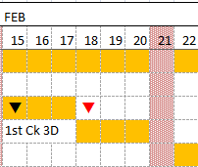

 | Các lý do delay/postpone cần được ghi rõ và đầy đủ trong bản A3 kế hoạch chi tiết đã đóng dấu
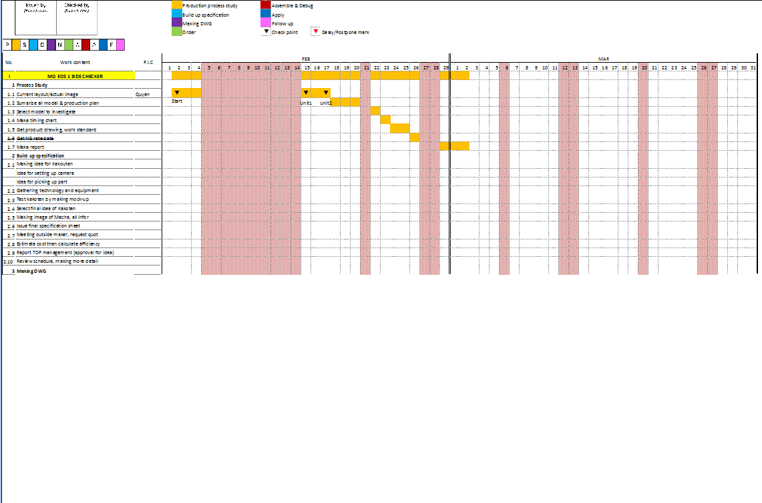

Khu vực ghi lý do delay/postpone (có thể ghi bằng tay):

 | No | Work content |  | Khoảng trễ |  | Lý do
 | ① | 1st 3D check |  | 2016-02-15 |  | PDM fail on 16-Feb
 |  |  |  | -> 17-Feb |  | Management did not appear

 | ② | Making report |  | 2016-03-28 |  | PIC: Sick leave
 |  |  |  | -> 30-Mar |  | Forgot taking picture
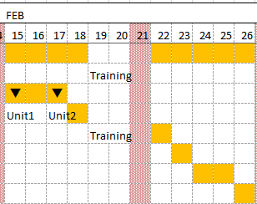

 | Các khoảng trống trong kế hoạch cần được memo rõ lý do.
 | Lưu ý:
 | Các memo trong kế hoạch cần được ghi trực tiếp vào ô excel phía trên hoặc phía dưới mốc đầu tiên của thời gian ảnh hưởng và căn lề trái

3) Tiêu chuẩn cho "Detail schedule format"
 | Để đảm bảo kế hoạch chi tiết được in ra rõ ràng, đẹp và theo đúng tiêu chuẩn yêu
 | cầu mọi người không tự ý sửa đổi format, nếu gặp vấn đề cần thảo luận với leader
 | để giải quyết
3.1 | Màu của kế hoạch: đã có bảng màu mẫu để tuân theo, các bạn chỉ việc copy&paste

 | Kế hoạch origin theo bước mục lớn chạy phía trên, với mốc finish là ngày cuối của các màu tương ứng
 | Kế hoạch theo bước mục nhỏ chạy dưới, và breakdown nhằm quản lý dễ dàng hơn

 | Màu của kế hoạch origin giữ 1 màu.
 | Tuy nhiên, trong quá trình triển khai các mục nhỏ (1.1, 2.2, 3.4 …), phát sinh những công việc như Making, order thì cũng có thể dùng màu tương đương ở trên
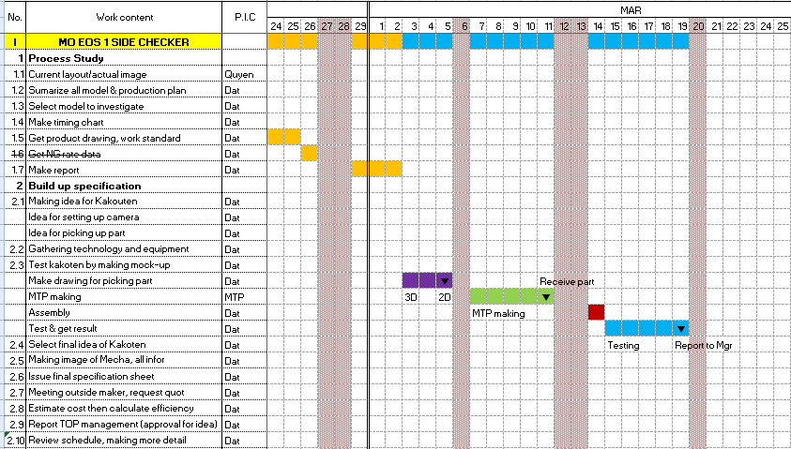

3.2 | Font và size của chữ: Follow file mẫu |  |  |  | Font: Calibri
 |  |  |  |  | Size: 11
 | Các đề tài được phân biệt bằng chữ in hoa (capital), in đậm (bold) và bôi ô vàng
 | Các mục lớn của 7 bước được viết bằng chữ thường, in đậm

3.3 | Những mục nhỏ không triển khai sẽ được gạch trong list kế hoạch
 | Để chi tiết hóa hơn những mục nhỏ, các job chi tiết có thể add thêm vào như dưới (ex mục 2.1)
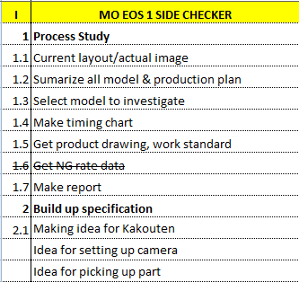

 |  |  |  |  |  |  | Mục nhỏ không triển khai sẽ bị gạch bỏ

 |  |  |  |  |  |  | Có thể add thêm các job để chi tiết hóa thêm

4
3.4 | Quy định về kích thước ô excel( hệ inch)
42
9.14
2.86

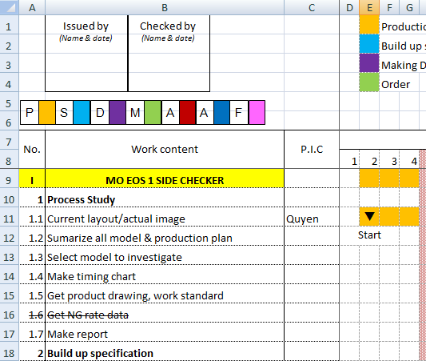

18.5

3.5 | Quy định về đường kẻ ô lưới

3.6 | Qui định về đường đôi chia tách hàng tháng

3.7 | Qui định về đường chấm chia tách các mục nhỏ trong từng step (1.1, 1.2 …)
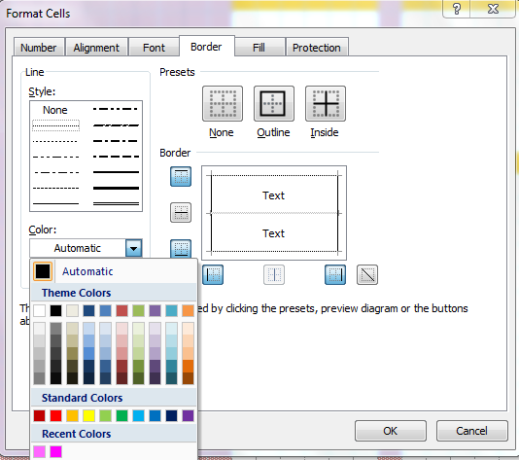

3.8 | Qui định về các đường liền khác

Guideline++
Hướng dẫn thao tác trong lập kế hoạch với Macro trợ giúp (Bổ sung)
- Việc lập kế hoạch được thực hiện theo những nội dung đã được trình bày trong sheet "Guideline"
- Việc bổ sung các Macro qua VBA của excel cho file kế hoạch nhằm mục đích hỗ trợ các thành viên
rút ngắn thời gian thao tác, cập nhật kế hoạch
- Hãy cùng nhau đề xuất những ý tưởng để công việc thêm hiệu quả và dễ dàng hơn

Cách thao tác, hoạt động với các chức năng chính của Macro
Có 4 nút thao tác chính nằm phía top của file

[Define Holiday]: xác định format cột màu cho các ngày nghỉ của năm
 | Bước 1: select những ngày được xác định là ngày nghỉ

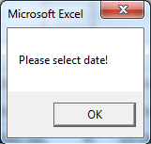
 | Bước 2: ấn nút [Define Holiday]
 | Nếu ô ngày nghỉ không được select đúng, sẽ có báo nhắc:

[Clear Holiday]: hủy bỏ xác định format cột màu cho các ngày nghỉ của năm
 | Bước 1: select những ngày đã được xác định là ngày nghỉ

 | Bước 2: ấn nút [Clear Holiday]
 | Nếu ô ngày nghỉ không được select đúng, sẽ có báo nhắc:

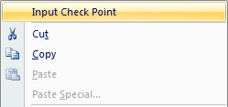
[Check Point]: thêm các Check Point vào các ô kế hoạch trong excel
 | Chức năng tương đương: Ctrl + Q hoặc chuột phải chọn "Input Check Point"

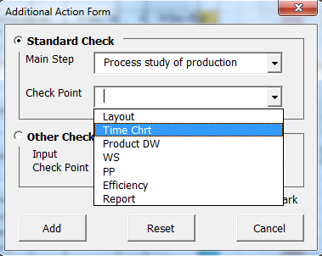
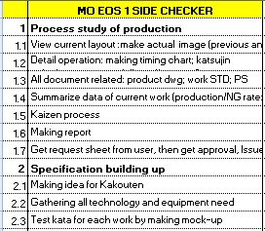
 | "Additional Action Form" xuất hiện
 |  | Main Step: bước lớn trong kế hoạch
 |  | Check Point: các check point đã được tiêu chuẩn tương ứng
 |  |  | từng bước lớn đó
 |  | Other Check: cho phép người lập kế hoạch gõ nhập nội dung
 |  |  | check point nằm ngoài standard check point list
 |  |  | Lưu ý: chỉ lấy tối đa 10 ký tự cho check point

 | Trong khi "Additional Action Form" hiển thị, bạn có thể chọn đến ô cần điền check point, chọn check point cần nhập và ấn nút [Add]
 |  | Nếu check box "Red Mark" được chọn, dấu tam giác đỏ sẽ xuất hiện tại vị trí check point
 |  | Nếu ô được lựa chọn nằm ngoài khu vực lập kế hoạch, sẽ có báo nhắc
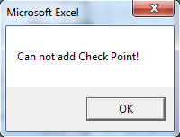

 | [Reset]: xóa toàn bộ các thông tin đã lựa chọn
 | [Cancel]: đóng form

[Update Plan]: cập nhật gantt chart cho kế hoạch sau khi có thay đổi thông tin
 | Chức năng tương đương: Ctrl + Shift + Z
 | Việc tạo biểu đồ gantt chart của kế hoạch sẽ diễn ra tự động, các bạn cần nhập đầy đủ thông tin cột "Start Date" (ngày bắt đầu), "Days" (số ngày diễn ra)
 | Và tại cột "End Date" chúng ta dùng hàm ENDDATE(Start Date, Days, 'Holiday List'!$A$1:$A$200)
 | Note: chức năng của hàm ENDDATE là đưa ra ngày kết thúc dựa trên ngày bắt đầu (Start Date), số ngày làm việc diễn ra (Days) và loại bỏ những ngày nghĩ đã được Define trong Holiday List
 | Màu của gantt chart sẽ tương ứng với màu lựa chọn từ cột "Klor"

 | Sau khi cập nhật đầy đủ thông tin, các bạn ần [Update Plan] hoặc Ctrl + Shift + Z để được gantt chart như mong muốn

